測定点の位置

業務用厨房熱機器等性能測定結果 【ガス機器】
品 目 | グリドル （測定点の位置） |  |  |  | ガス種：選択してください
型 式 |  |  | 製造者名
試験日 |  | 室温(℃) |  | 湿度(%) | 気圧(hPa)

 | 測定点の位置
 | 調理領域は、グリドル板面の外周から50 mm 内側（下図の色塗り部）とする。調理領域境界線上の測定点は、下図の●印とする。調理領域内部の測定点は、下図の○印とし、境界線上の測定点は、含まない。 調理領域内部の測定点の外周側の点は、外周から100 mm 内側の位置とする。調理領域内部の測定点の間隔は、幅方向a および奥行方向b ともに、50mm以上かつ100mm 以下とする。 調理領域温度は、ある時刻における調理領域内部の全測定点の平均値とする。

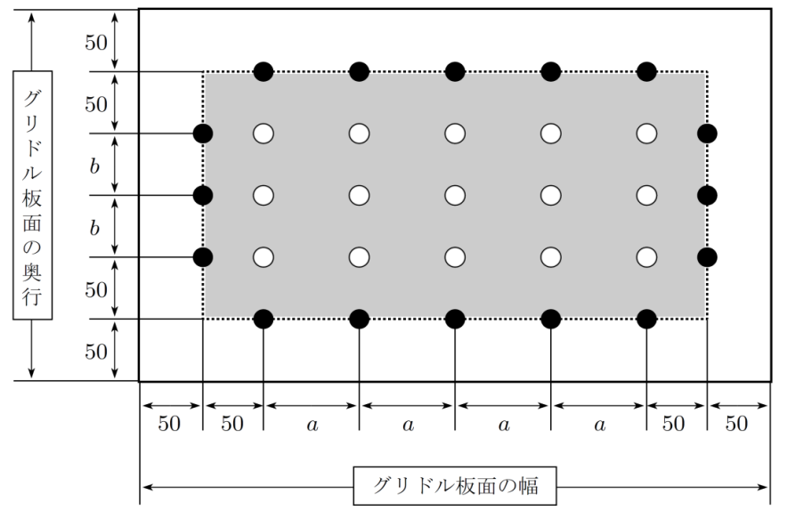

 |  | グリドル板面測定点図

 | 上記のグリドル板面測定点図に従って、測定点配置図 を描く。
 |  |  |  | グリドル板面の幅 = |  | (mm)
 |  |  |  | グリドル板面の奥行 = |  | (mm)
 |  |  |  | a = |  | (mm)
 |  |  |  | b = |  | (mm)
 | 調理領域境界線上の測定点数 = |  |  |  |  | （点)
 | 調理領域内部の測定点数 = |  |  |  |  | （点)
 |  |  |  | 総測定点数 = |  | （点)
 | 測定点配置図

4.調理能力
業務用厨房熱機器等性能測定結果 【ガス機器】
品 目 | グリドル （ ４．調理能力 ） |  |  |  |  |  | ガス種：選択してください
型 式 |  |  |  | 製造者名
試験日 |  |  | 室温(℃) |  | 湿度(%) |  | 気圧(hPa)

 | 調理能力
 | 調理品目をハンバーグステーキとし、150g/個、厚み20mmの冷蔵生ハンバーグを食材とする。温度設定を180 ℃にして、十分に予熱後、最大調理量Vm[個/回] の食材の投入を始める。加熱時間の後、すべての食材を取り出し、グリドル板面の清掃時間の後、次の回の食材を投入を始める。これを連続して4回調理する。 最大調理量Vm[個/回] は、グリドル板面の外周から50mm 内側の調理領域内部に食材１個あたり125mm×115mm の専有面積を確保するように定める。食材の投入開始から投入終了までの時間は、手捏ね再成型時間も含めて5Vm[s]とする。加熱時間は、9分を目安として、食材の両面に焦げ目が付き、食材の取り出し後、3分以内に測定した食材の芯温が75 ℃以上になる時間を予備試験で確認し、事前に決定する。グリドル板面の清掃時間は、3Vm[s]とする。 調理に要した時間Tc[min/回] は、食材の投入開始から、次の回の食材の投入開始までの時間とする。調理に要した時間Tc[min/回]およびエネルギー消費量Pc[kWh/回]は、2回目の食材の投入開始から、5回目の食材の投入開始直前までの平均値とする。 連続調理能力Vc[個/h] は、次式 で計算される。

 |  |  |  |  | 2回目 | 3回目 | 4回目
 | Vm | ：最大調理量[個/回] |  | Vm ＝ |  |  |  | （個/回）
 | Tc | ：調理に要した時間[min/回] |  | Tc ＝ |  |  |  | （min/回）

 |  |  |  |  | Tc 平均値＝ |  | （min/回） | （小数点以下2位）

 | Vc | ：連続調理能力[個/h] |  |  | VC ＝ |  | (個/h) | （整数）

 | 【ガス】
 | 2回目の食材の投入開始から、
 | 5回目の食材の投入開始直前までのガス消費量

 | PcG | ：ガス消費量[kWh/回] |  |  | PcG = |  | （kWh/回） | （小数点以下3位）

 | ガス消費量 pcG [kWｈ] は、次式にて算出する。
$$\frac{1}{3}$$

 | UG | ： 実測ガス流量[m3] ※ |  |  | UG = |  | （m3） | （小数点以下3位）
 | JG | ： 使用ガスの総発熱量[kJ/m3N] |  |  | JG = |  | （ｋJ/m3N) | （整数）
 | θG | ： 測定時のガスメータ内のガス温度[℃] |  |  | θG = |  | （℃） | （小数点以下1位）
 | Πr | ： 測定時の大気圧[kPa] |  |  | Πr = |  | （kPa） | （小数点以下2位）
 | ΠG | ： 測定時のガスメータ内のガス圧力[kPa] |  |  | ΠG = |  | （kPa） | （小数点以下2位）
 | Πs | ： 温度θG ℃における飽和水蒸気圧[kPa] |  |  | Πs = |  | （kPa） | （小数点以下2位）

 | [流量計の選択] |  |  |  |  | （選択）
 | 乾式ガス流量計を用いて測定する場合は Πs = 0とする。
 | 湿式ガス流量計を用いて測定する場合は、Πs を以下の式から算出する。

 | ※UG ： 2回目の食材の投入開始から、5 回目の食材の投入開始直前までの 実測ガス流量[m3]

業務用厨房熱機器等性能測定結果 【ガス機器】
品 目 | グリドル （ ４．調理能力 ） |  |  |  |  |  | ガス種：選択してください
型 式 |  |  |  | 製造者名

 | 【電気】
 | 2回目の食材の投入開始から、
 |  |  |  |  | 5 回目の食材の投入開始直前までの消費電力量 = |  | (kWh) | (小数点以下3位)

 | PcE | ： 消費電力量[kWh/回] |  |  | PcE ＝ |  | (kWh/回) | (小数点以下3位)

 | 調理試験写真

